Sheet2
评价标准： 1、A：良好的-总体符合包装技术规范，生产运营过程中仅存在不可避免的轻微问题； 2、B : 合格的-总体符合包装技术规范，不影响零部件防护质量，不存在安全隐患，仅个别存在维修不及时或包装技术规范执行不到位问题，定期维护即可达到良好状态； 3、C：不合格-部分存在影响产品质量、作业安全隐患的问题，包装标准不符合工厂技术规范，部分结构损坏程度较大（不涉及安全/质量）、清洁度差，需要投入一定精力或资源系统维护或改制的； 4、D：批量报废-劣于C，突出表现为—严重损坏影响正常安全使用的，严重影响零部件质量的，严重投入不足经常无标准器具可用，造成使用单位抱怨大，需要供应商重新投入或补充器具数量。
序号 | 零部件名称 | 包装编码 | 供应商代码 | 供应商名称 | 问题描述 | 现场照片 | 整改措施 | 评审结果 | 包装工程师 | 检查地点 | 所有入厂包装全部整改完成时间
1 | B柱护板 | S0066 | A2302 | 江苏美龙汽车科技有限公司 | 1、大部分器具存在锈蚀掉漆问题 2、大部分器具清洁度较差，标签夹沾有纸屑物；布袋较脏 3、部分器具喷涂编码及喷涂厂家名称、流水号等模糊 | 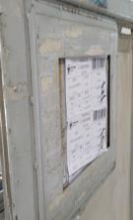 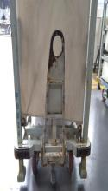 | 1、修复、补漆，漆面处理要求符合M4包装技术规范 2、清洁器具布袋及标签夹，符合M4工厂包装器具清洁度管理要求 3、按照M4工厂包装技术要求重新印制包装编码等目视化标识 | C | 张璇 | 厂内RDC | 2021.8.30
2 | 杂物盒 | S0096 | A2302 | 江苏美龙汽车科技有限公司 | 大部分器具清洁度较差，布袋较脏 | 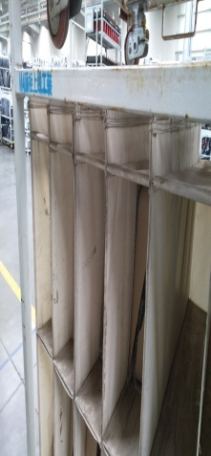 | 清洁器具布袋，符合M4工厂包装器具清洁度管理要求 | B | 张璇 | 厂内RDC | 2021.5.20
3 | 顶棚 | S0010 | A2302 | 江苏美龙汽车科技有限公司 | 1、大部分器具存在锈蚀掉漆问题 2、 部分器具托挂钩坏、插臂孔坏、缺少喷涂编码、防撞块缺失 | 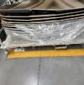 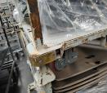 | 1、修复、补漆，漆面处理要求符合M4包装技术规范 2、按照M4工厂包装技术要求重新印制包装编码等目视化标识 3、器具损坏变形的部位修复到位 | B | 张璇 | 厂内RDC | 2021.5.20
4 | 变速操纵机构总成 | S0111 | A0624 | 常州市遥观汽车附件有限公司 | 部分器具牵引板存在锈蚀问题 | 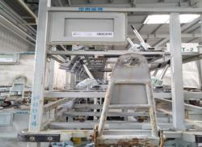 | 修复、补漆，漆面处理要求符合M4包装技术规范 | B | 张璇 | 厂内RDC | 2021.5.20
5 | 左前门玻璃总成 | S0071 | A0441 | 明池玻璃股份有限公司 | 1、部分器具存在锈蚀掉漆问题 2、部分器具标签夹变形、拆臂孔变形 | 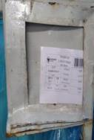 | 1、修复、补漆，漆面处理要求符合M4包装技术规范 2、器具损坏变形的部位修复到位 | C | 张璇 | 厂内RDC | 2021.8.30
6 | 前风窗玻璃总成 | S0193 | A0441 | 明池玻璃股份有限公司 | 1、部分器具存在锈蚀掉漆问题 2、部分器具标签夹变形、拆臂孔变形 | 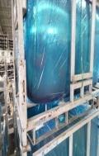 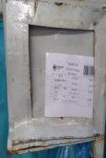 | 1、修复、补漆，漆面处理要求符合M4包装技术规范 2、器具损坏变形的部位修复到位 | C | 张璇 | 厂内RDC | 2021.8.30
7 | 发动机左下/右下挡泥板总成 | WB1207S | A0302 | 霸州市发利汽车装饰件厂 | 挡泥板围板箱清洁度差，油污严重、灰尘多，箱体上乱涂乱画 | 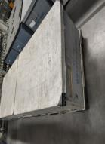 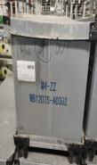 | 清除围板箱箱体油污、将灰尘处理干净，将乱涂乱画字迹清除掉 | C | 张璇 | 厂内RDC | 2021.8.30
8 | 催化器卡箍 | S0262 | A0026 | 山东艾泰克环保科技股份有限公司 | 部分器具掉漆、缺少喷涂编码、厂家名称喷涂错误、标识牌开焊、气弹簧固定螺栓松动、气弹簧失效 |  | 按照M4包装技术规范循环整改，并在既定整改时间内完成 | C | 张璇 | 厂内RDC | 2021.8.30
9 | 蓄电池箱体 | S0271 | A2060 | 诸城市百特机械制造有限公司 | 个别器具牵引板、托挂钩掉漆 | 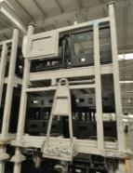 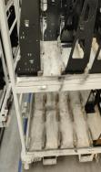 | 按照M4包装技术规范循环整改，并在既定整改时间内完成 | B | 张璇 | 厂内RDC | 2021.5.20
10 | 高位进气管总成 | WB1210H | A2076 | 康明斯滤清系统(上海)有限公司 | 1、部分围板箱清洁度差，箱体污垢多，且存在乱涂乱画现象； 2、内衬破损严重，零部件间隔防护作用失效； 3、部分围板箱箱舌缺失； 4、大部分围板箱缺少标签夹 | 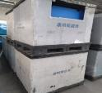 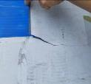 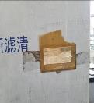 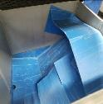 | 淘汰更新 | D | 张璇 | 厂内RDC | 2021.10.30
11 | 空滤器总成 | WB1210H | A2076 | 康明斯滤清系统(上海)有限公司 | 1、部分围板箱清洁度差，箱体污垢多，且存在乱涂乱画现象2、内衬破损严重，零部件间隔防护作用失效 3、部分围板箱箱舌缺失 4、大部分围板箱缺少标签夹 |  | 淘汰更新 | D | 张璇 | 厂内RDC | 2021.10.30
12 | 副水箱支架 | S0113 | A1221 | 福星东联(北京)科技有限公司 | 福星东联部分副水箱支架器具存在锈蚀严重问题 | 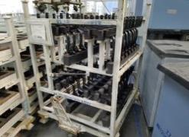 | 修复、补漆，漆面处理要求符合M4包装技术规范 | C | 张璇 | 厂内RDC | 2021.9.30
13 | 备胎紧固器总成 | S0265 | A2332 | 潍坊广丰汽车配件有限公司 | 潍坊广丰备胎紧固器器具锈蚀、地刹器坏、防撞块缺失及零部件定位块缺失、破损、牵引板不符合M4包装技术规范 | 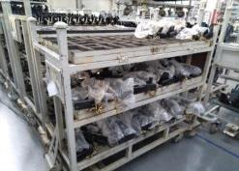 | 淘汰更新 | D | 张璇 | 厂内RDC | 2021.10.30
14 | 离合助力器总成 | KLT8628 | A1131 | 瑞立瑞安 | 瑞立瑞安离合助力器总成料箱清洁度较差，箱体污垢严重 | 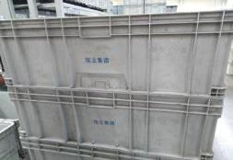 | 清除料箱箱体油污、将灰尘处理干净 | C | 张璇 | 厂内RDC | 2021.8.30
15 | 离合助力器总成 | KLT8628 | A1131 | 瑞立瑞安 | 瑞立瑞安离合助力器总成料箱内衬破损，无法有效间隔零部件 | 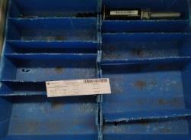 | 破损内衬淘汰更新 | D | 张璇 | 厂内RDC | 2021.10.30
16 | 排气管总成 | S0031/S0264 | A0026 | 山东艾泰克环保科技股份有限公司 | 1、部分器具存在锈蚀掉漆问题; 2、部分器具标识牌较脏，在器具上乱涂乱画; 3、个别器具地刹器损坏失效 |  | 1、修复、补漆，漆面处理要求符合M4包装技术规范 2、清除乱涂乱画脏迹，规范人员作业，严禁在包装上乱涂乱画 3、器具损坏变形的部位修复到位 | C | 张璇 | 厂外RDC | 2021.9.30
17 | 变速箱总成 | / | A1287 | 陕西法士特齿轮有限责任公司 | 部分器具存在锈蚀掉漆问题 | 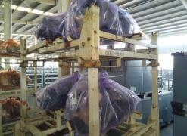 | 修复、补漆，漆面处理要求符合M4包装技术规范 | B | 张璇 | 厂外RDC | 2021.5.20
18 | 后桥总成 | SS140 | A1552 | 合肥美桥汽车传动及底盘系统有限公司 | 部分器具锈蚀掉漆严重 | 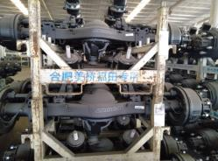 | 修复、补漆，漆面处理要求符合M4包装技术规范 | C | 张璇 | 厂外RDC | 2021.9.30
19 | 集成尿素罐模块 | S0137 | A0525 | 昆明云内动力股份有限公司 | 1、器具普遍存在锈蚀掉漆问题 2、器具普遍存在清洁度差，污垢灰尘多问题； 3、部分集成尿素罐模块未使用专用器具； 4、部分器具防护条磨损严重，防护效果差 | 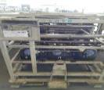 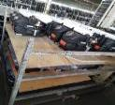 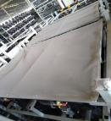 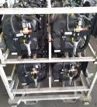 | 1、修复、补漆，漆面处理要求符合M4包装技术规范 2、整体清洁器具，达到M4包装清洁度要求 3、增补器具，满足正常生产需求 4、器具损坏变形的部位修复到位 | C | 张璇 | 厂外RDC | 2021.9.30
20 | 集成尿素罐模块 | S0328 | A0026 | 山东艾泰克环保科技股份有限公司 | 1、器具普遍存在锈蚀掉漆问题 2、器具喷涂编码、流水号、厂家名称等模糊 | 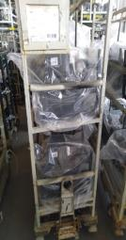 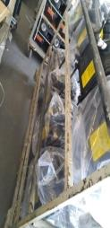 | 1、修复、补漆，漆面处理要求符合M4包装技术规范 2、按照M4工厂包装技术要求重新印制包装编码等目视化标识 | C | 张璇 | 厂外RDC | 2021.10.30
21 | 传动轴总成 | S0060 | A0256 | 北京北汽远东传动部件有限公司 | 1、器具锈蚀掉漆严重； 2、部分器具底面变形严重、破损翘边； 3、部分器具主体纵梁变形严重、无法堆垛，且存在安全隐患； 4、部分器具堆垛角变形，无法码放； 5、器具清洁度差，污垢严重； 6、器具内防护定位块磨损，且存在缺失问题,零部件防护效果差 | 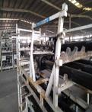 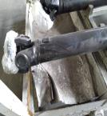 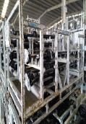 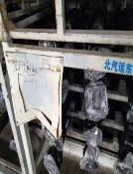 | 淘汰更新 | D | 张璇 | 厂外RDC | 2021.10.30
22 | / | KLT4314 | A1915 | 诸城威仕达机械有限公司 | 1、料箱清洁度差，油污严重 2、料箱上粘有废弃标贴杂物 3、料箱喷涂编码及厂家名称模糊，不符合M4包装技术规范 | 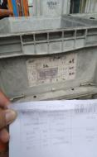 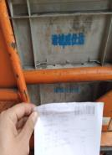 | 淘汰更新 | D | 张璇 | 车身车间 | 2021.10.30
23 | 后围骨架焊接总成 | S0042 | A1915 | 诸城威仕达机械有限公司 | 部分器具存在锈蚀掉漆问题 | 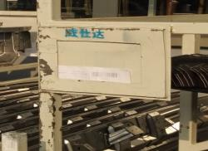 | 修复、补漆，漆面处理要求符合M4包装技术规范 | C | 张璇 | 车身车间 | 2021.8.30
24 | 围中部加强横梁 | GLT188B | A1915 | 诸城威仕达机械有限公司 | 部分金属箱箱体严重变形 | 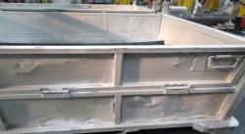 | 器具损坏变形的部位修复到位 | C | 张璇 | 车身车间 | 2021.8.30
25 | 右前车门外板加强板 | S0066 | A1103 | 诸城市迪瑞汽车科技有限公司 | 部分器具存在锈蚀掉漆问题 | 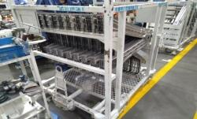 | 修复、补漆，漆面处理要求符合M4包装技术规范 | B | 张璇 | 车身车间 | 2021.5.20
26 | 前地板左加强板焊接总成 | GLT110A | A1103 | 诸城市迪瑞汽车科技有限公司 | 部分器具存在锈蚀掉漆问题 | 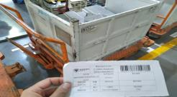 | 修复、补漆，漆面处理要求符合M4包装技术规范 | B | 张璇 | 车身车间 | 2021.5.20
27 | 左边梁焊接总成 | S0064 | A1103 | 诸城市迪瑞汽车科技有限公司 | 部分器具存在锈蚀掉漆问题 | 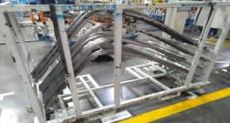 | 修复、补漆，漆面处理要求符合M4包装技术规范 | B | 张璇 | 车身车间 | 2021.5.20
28 | 前风窗外板焊接总成 | S0060 | A1915 | 诸城威仕达机械有限公司 | 部分器具存在锈蚀掉漆问题 | 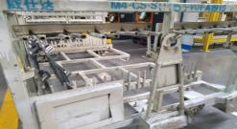 | 修复、补漆，漆面处理要求符合M4包装技术规范 | B | 张璇 | 车身车间 | 2021.5.20
29 | 前围加强板总成 | S0025 | A1915 | 诸城威仕达机械有限公司 | 1、部分器具存在锈蚀掉漆问题 2、部分器具喷涂厂家名称位置错误 | 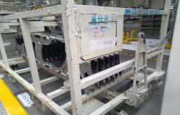 | 1、修复、补漆，漆面处理要求符合M4包装技术规范 2、按照M4工厂包装技术要求重新印制厂家名称等目视化标识 | B | 张璇 | 车身车间 | 2021.5.20
30 | 驾驶员座椅总成 | S0198 | A0250 | 河北光华荣昌汽车部件有限公司 | 部分器具牵引板不符合M4包装技术规范要求 | 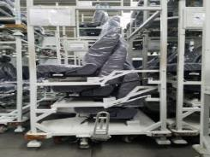 | 按照M4包装技术规范循环整改，并在既定整改时间内完成 | C | 张璇 | 厂内RDC | 2021.8.30
31 | 副驾驶员座椅总成 | S0199 | A0250 | 河北光华荣昌汽车部件有限公司 | 光华荣昌副驾驶员座椅总成器具未有隔层板防护，座椅易露出，存在磕碰划伤风险 | 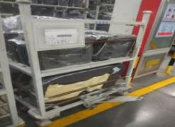 | 按照日照东宇、山东普克副驾驶员座椅器具方案进行改制评审，优化器具结构 | C | 张璇 | 厂内RDC | 2021.8.30
32 | 左/右侧防护总成 | S0390/S0391 | A2332 | 潍坊广丰汽车配件有限公司 | 潍坊广丰左/右侧防护总成器具缺少喷涂编码、厂家名称、流水号、器具名称 | 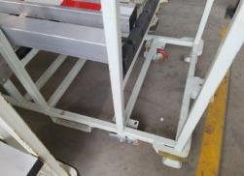 | 按照工厂包装编码规则，重新喷涂器具包装编号，符合包装编码技术规范要求； | B | 张璇 | 厂内RDC | 2021.5.20
33 | 车架部标准件 | KLT4314 | A2311 | 苏州剑派 | 标准塑料箱厂家名称不符合M4包装规范技术标准，部分料箱字体为手写 | 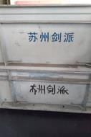 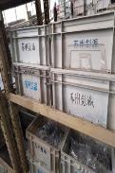 | 按照M4包装技术规范重新印刷箱编码 | C | 张璇 | 车架车间 | 2021.8.30
34 | 司机座椅 | S0201 | A2294 | 日照东宇 | 1、个别轻微掉漆 2、总体状态良好 | 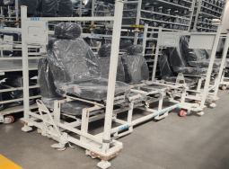 | 个别掉漆的补漆修复； | A | 张璇 | 厂内RDC | 2021.4.20

